Sheet1
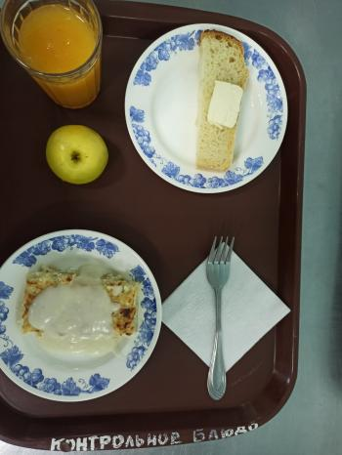
Школа | МБОУ Большекирсановская сош имени Героя Советского Союза Хайло В.А. |  |  | Отд./корп |  |  |  | День | 21/02/2023

Прием пищи | Раздел | № рец. | Блюдо | Выход, г | Цена | Калорийность | Белки | Жиры | Углеводы
Завтрак | гор.блюдо | 208/327 | Лапшевник с творогм и молочным соусом | 180.00 | 31.73 | 291.00 | 13.91 | 14.32 | 34.18
 | гор.напиток | 355 | Кисель из кураги ( с добавлением витамина С) | 180.00 | 9.95 | 139.14 | 0.80 | 0.05 | 29.48
 | хлеб | 1 | Бутерброд с маслом сливочным | 40.00 | 10.40 | 136.00 | 2.36 | 7.49 | 14.89
 |  | 338 | Яблоко | 100.00 | 8.00 | 47.00 | 0.40 | 4.00 | 9.80

Завтрак 2 | фрукты

Обед | закуска
 | 1 блюдо |  | .
 | 2 блюдо
 | гарнир
 | сладкое
 | хлеб бел.
 | хлеб черн.

 |  |  |  | 500.00 | 60.08 | 613.14 | 17.47 | 25.86 | 88.35

